原稿(このシートに記入)
企業紹介ページ原稿（修正）
・ | 修正箇所の項目のみ記入してください。

掲載原稿
番号 | 大項目 | 小項目 | 記入及び該当する項目を選択してください。
① | 企業名
② | 本社住所
③ | 勤務地（綾部市内） | 勤務地住所
④ | 代表者 | 役職・氏名
⑤ | ホームページ
⑥ | 一言ＰＲ | 30文字程度まで |  | 残り | 30 | 文字
⑦ | 魅力ポイント | 最大4つまで記入可 それぞれ２0文字程度まで |  | 残り | 20 | 文字
 |  |  |  | 残り | 20 | 文字
 |  |  |  | 残り | 20 | 文字
 |  |  |  | 残り | 20 | 文字
⑧ | 事業内容・ＰＲ | 250文字程度まで |  | 残り | 250 | 文字
⑨ | 事業所番号 | 求人票に開催される事業所番号
⑪ | 問い合せ・申し込み先 | 担当者
 |  | 連絡先
 |  | メール

参考：綾部市役所
表示画像について
変更する画像ファイルを提出してください。ファイル名は変更する画像に応じて「TOP画像」、「PR画像」としてください。表示場所は右記の「綾部市役所」を参考にしてください。 |  |  | 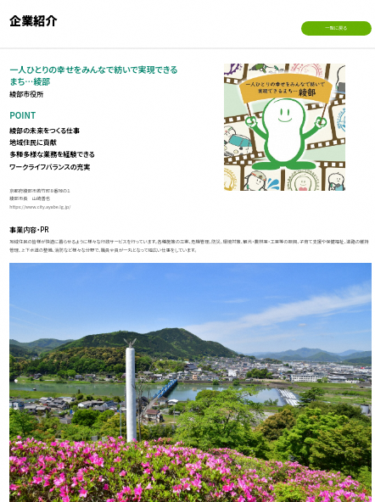
ファイル名：TOP画像

ファイル名：PR画像

ご担当者様（連絡先）
部署
役職
担当者
電話番号
メール

